Totaaloverzicht
 | 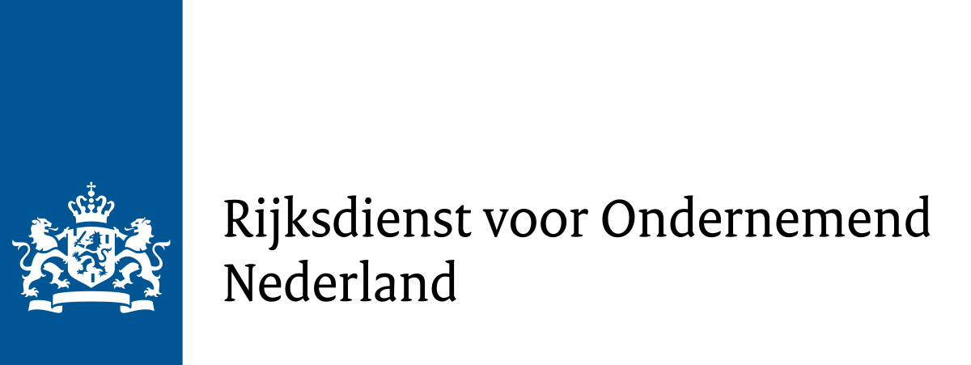 Totaaloverzicht subsidievaststelling

 | Format totaaloverzicht aanvraag tot subsidievaststelling - Versie 1.3 - 15 april 2024 Dit is het verplichte format voor het aanvragen van de vaststelling van de Subsidieregeling bekostiging plafond energietarieven kleinverbruikers 2023 (CEK23) voor leveranciers van elektriciteit en gas. Op dit tabblad wordt het totaaloverzicht gevuld op basis van de tabbladen "Doorbetaling en TUK" en "Overschrijding Brutomarge". Een kopie van dit tabblad dient gewaarmerkt te worden toegevoegd aan de samenstellingsverklaring van de accountant.

 | Datum van invoer | 2023-01-01
 | Naam subsidieaanvrager | Energiebedrijf B.V.
 | Subsidiereferentie | CEK23-EG-0339TEST
 | Accordering door (naam en functie) | Jan Janssen, CFO
 | Ingevuld door (naam en functie) | Jan Jansen, controller | Ter identificatie stempel accountant*

+ | Totale doorbetalingen aan kleinverbruikers | € 0.00
+ | Tegemoetkoming uitvoeringskosten | € 0.00
- | Overschrijding Brutomarge Elektriciteit en Gas | € 0.00
= | Subsidievaststelling | € 0.00 | Dit bedrag vraagt u als totaal subsidiebedrag aan op het vaststellingsformulier.

 | * De accountant mag dit bestand ook digitaal waarmerken. Bijvoorbeeld door een samengesteld pdf-document waarvan dit blad onderdeel uitmaakt te maken digitaal te waarmerken.
 | Let op: dit tabblad hoeft alleen gewaarmerkt te worden bij de samenstellingsverklaring van de accountant.

